Blad1
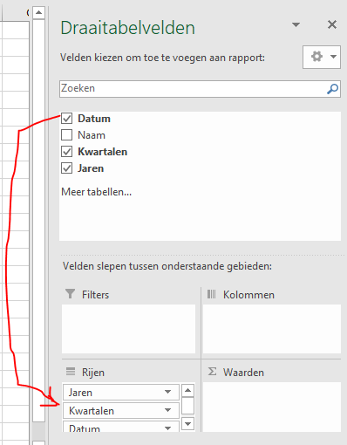
Datum | Naam
2018-05-11 | a
2018-05-18 | b | Rijlabels
2019-02-14 | c | 2018
2019-02-28 | d | 2019
2019-06-14 | e | 2020
2020-01-18 | f | 2021
2021-03-12 | g | Eindtotaal
2021-08-06 | h

 |  |  | In het andere Excelbestand met het tabblad 'Prodcuccion', waar jij het formulier voor gemaakt hebt , krijg ik niet automatisch deze veldnamen 'Jaren' en 'Kwartalen' als ik de veldnaam 'Fecha' naar het veld 'Rijen' verplaats
 |  |  | Ik wil graag dat automatisch in mijn draaitabellen wordt gegroepeerd naar Maanden en Jaren

